关系图
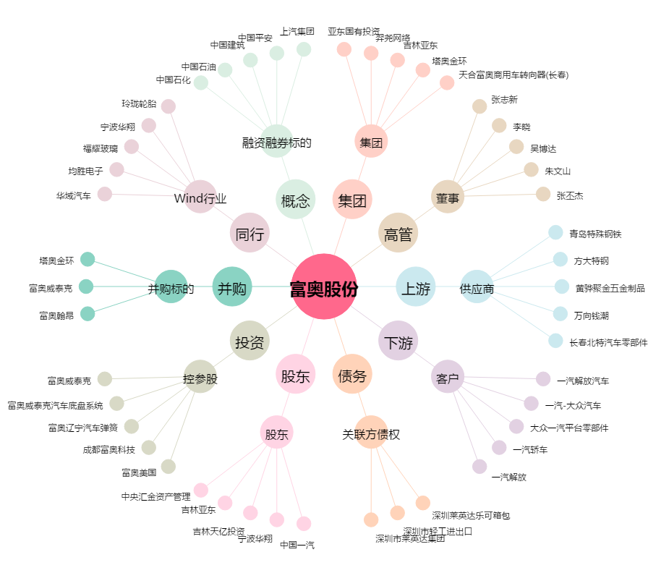
富奥股份[000030.SZ] - 关系概览图

